インストールからDB接続まで
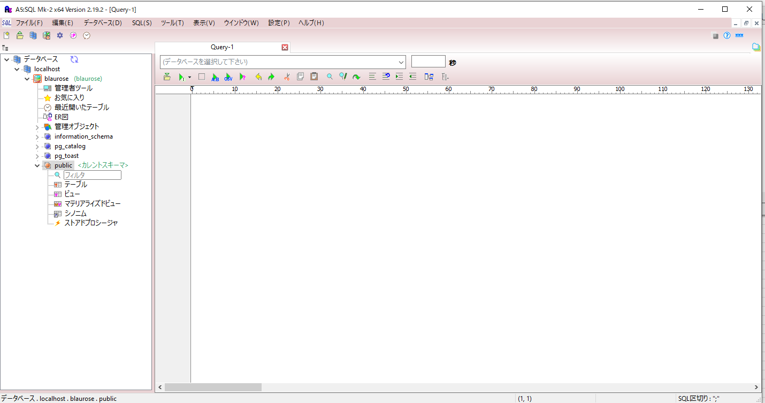
1 | A5M2ダウンロード

 | https://www.vector.co.jp/soft/dl/winnt/business/se422726.html
 | ※下の方のボタン「ダウンロードページへ」をクリック

2 | A5M2.exeを実行

3 | 起動ボタンを押下
 | 「起動時に表示する」はチェックしなくてもよい

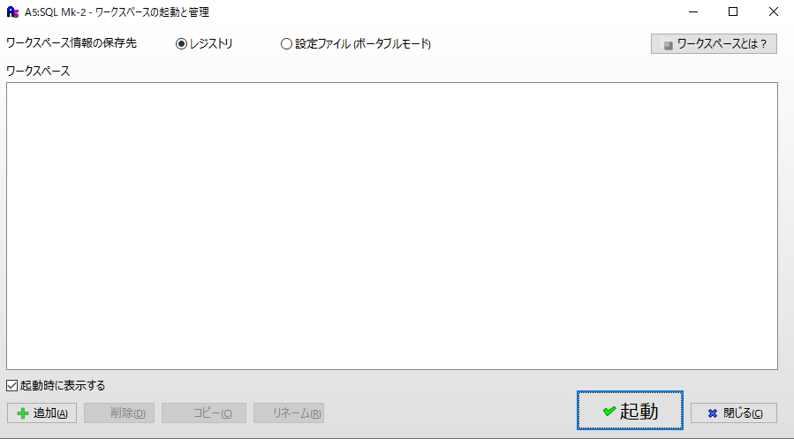

4 | OKボタンを押下

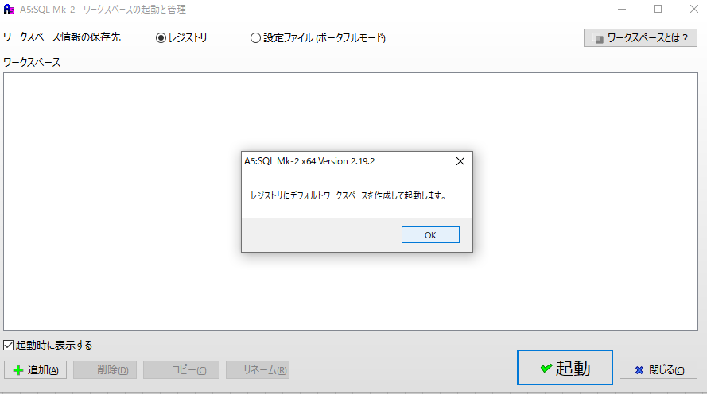

5 | OKボタンを押下

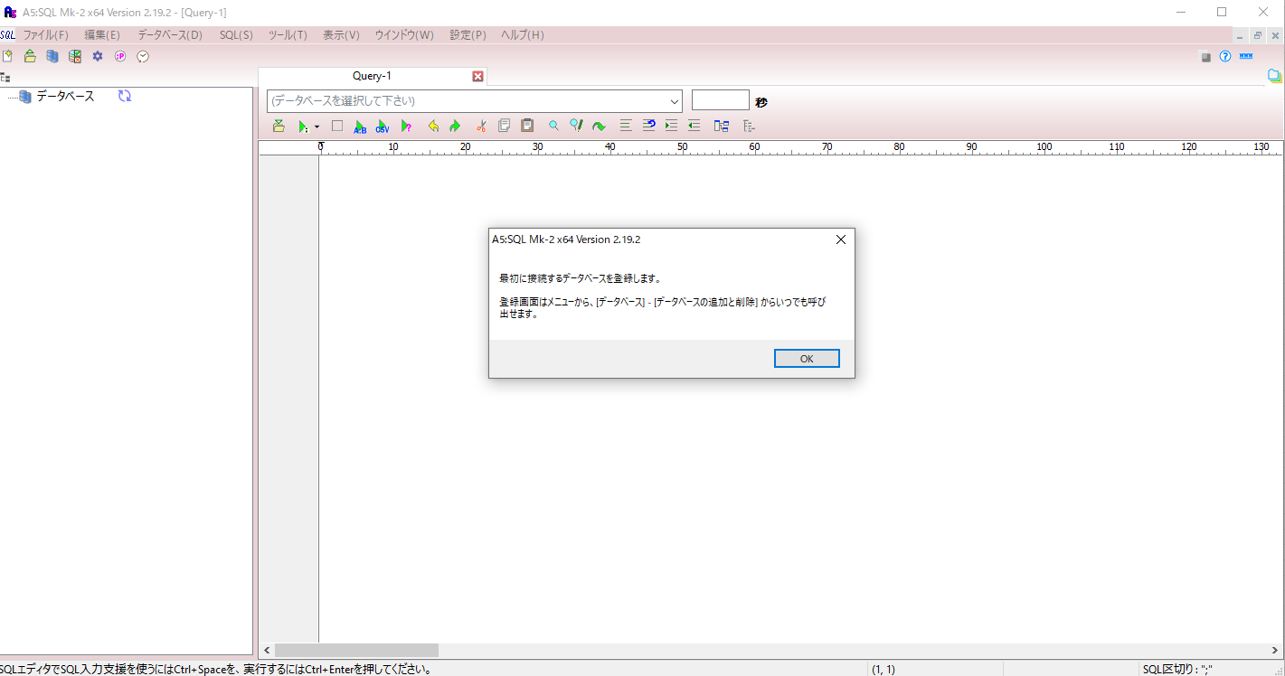

6 | 追加ボタンを押下

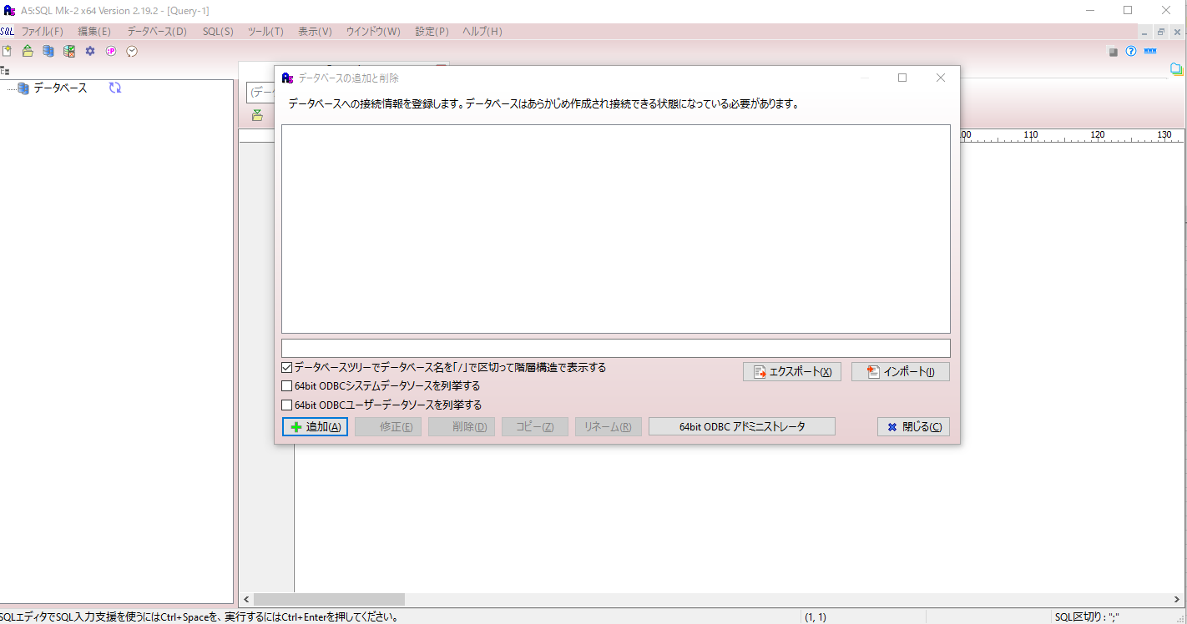

7 | PostgresSQL（直接接続）押下

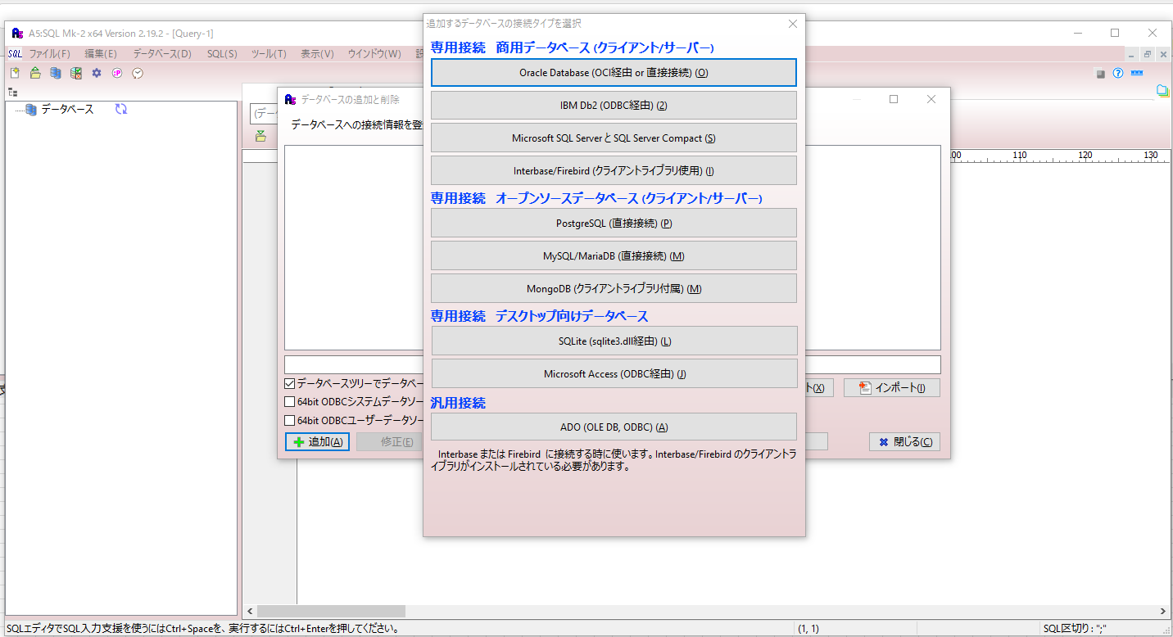

8

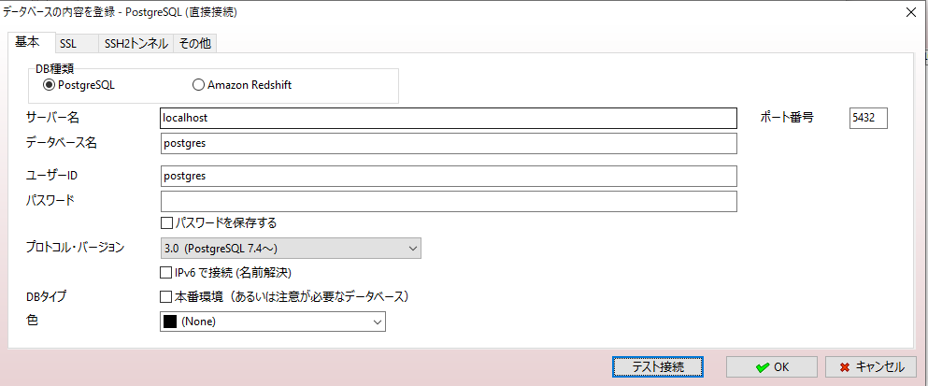

9 | データベース名、ユーザーID、パスワードを入力
 | （すべてblaurose）
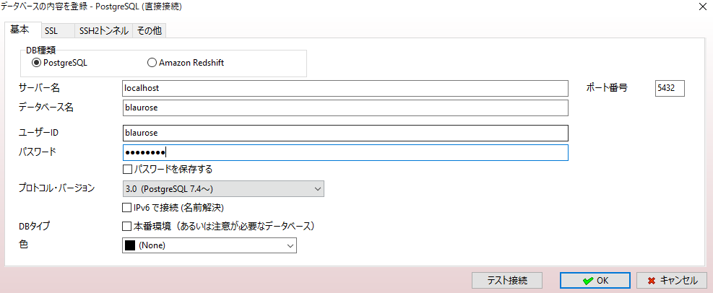

10 | PostgreSQLが起動していない場合、接続に失敗する
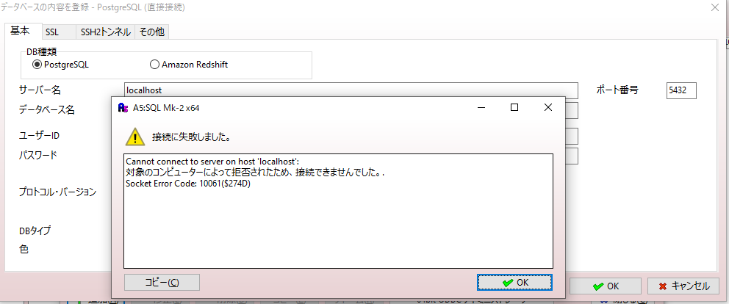

11 | ユーザー/passwordが異なる場合も失敗
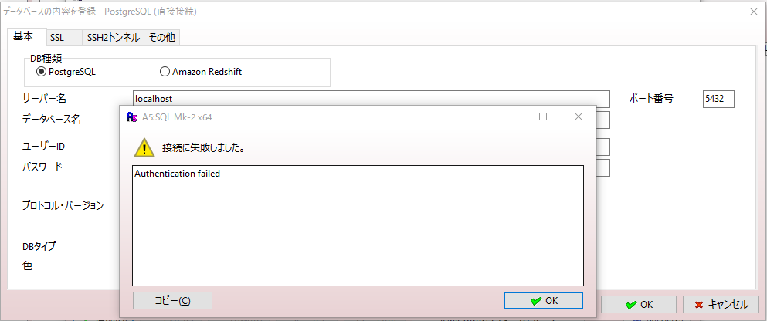

12 | 接続成功

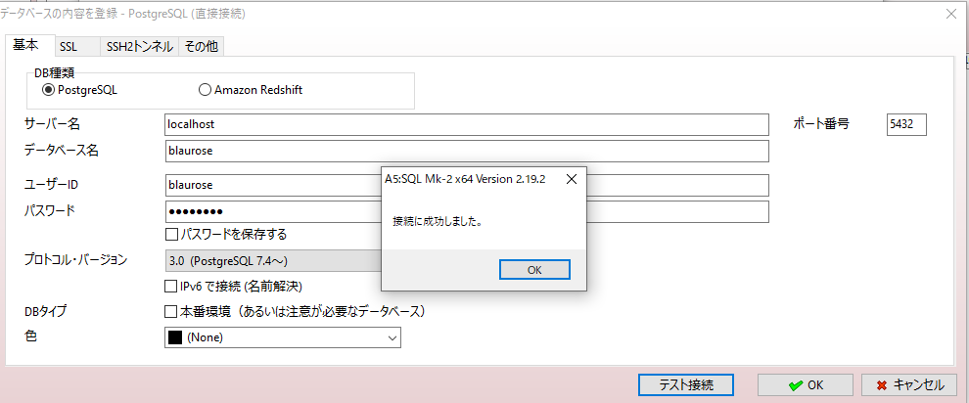

13 | 任意の名前をつけてOKボタンを押下
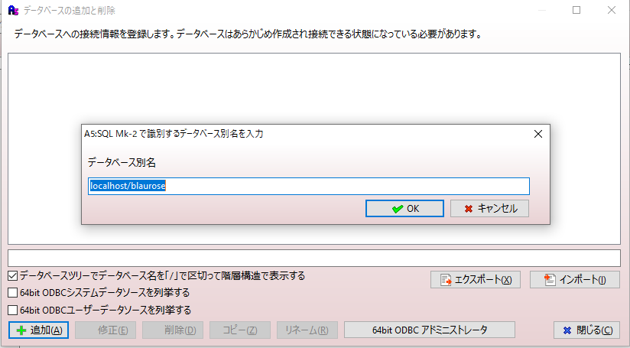

14 | >blaurose の > を押下

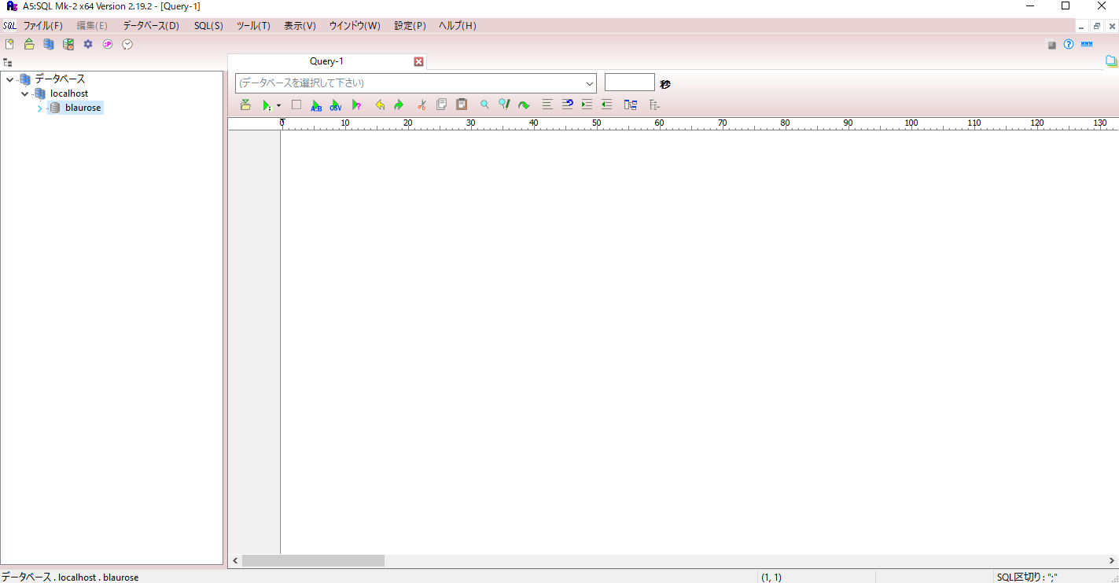

15 | パスワードを保存する、をチェックして接続ボタン押下
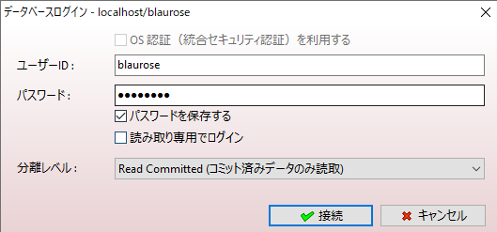

16
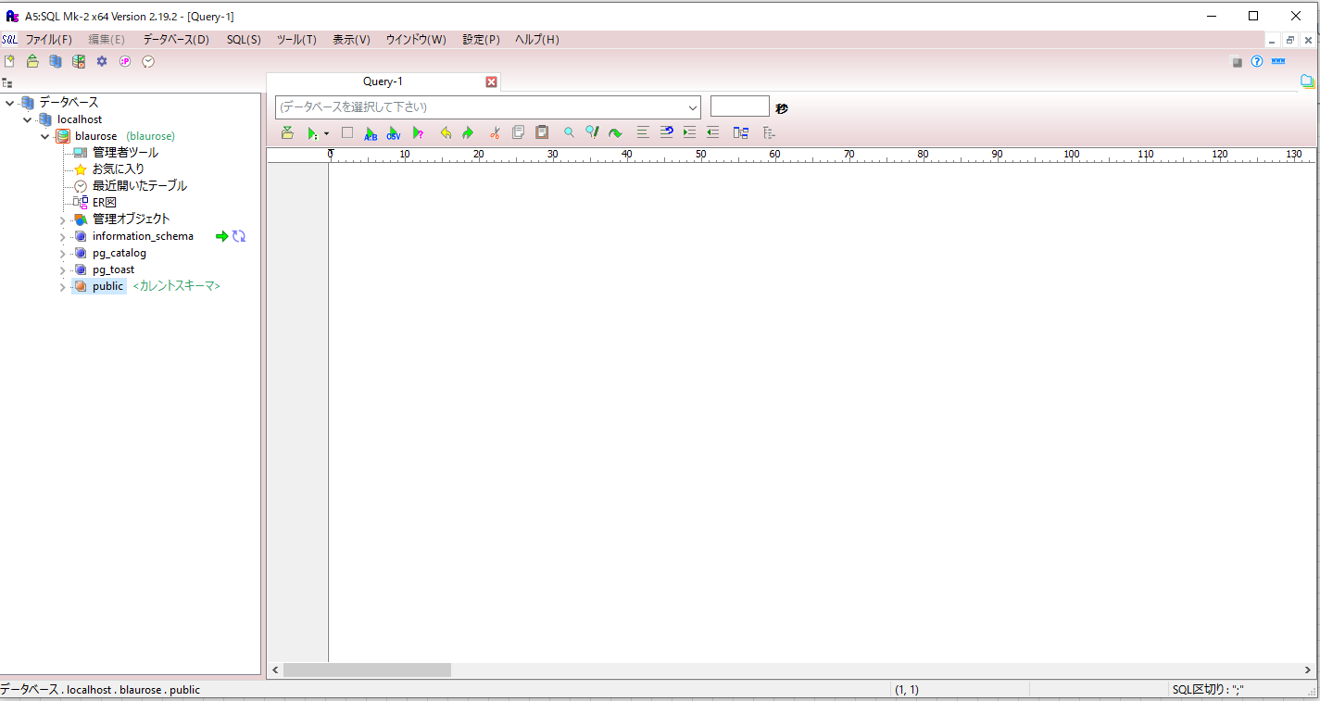

17 | >blaurose の > を押下
 | テーブルが存在しない場合、Prismaでマイグレーション作業を行い作成する

マイグレーション
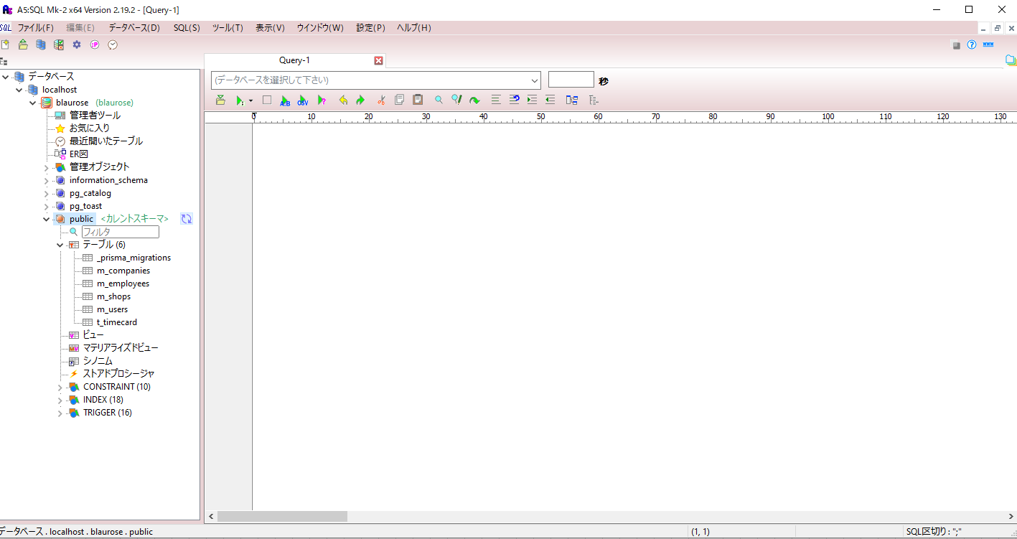
1 | プロジェクトのディレクトリ内でコマンドプロンプト起動
 | アドレスバーにcmdと入力して実行

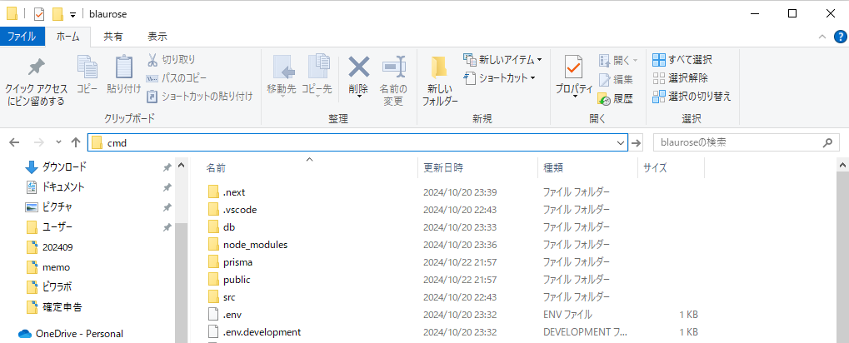

2 | npx prisma migrate dev --name init
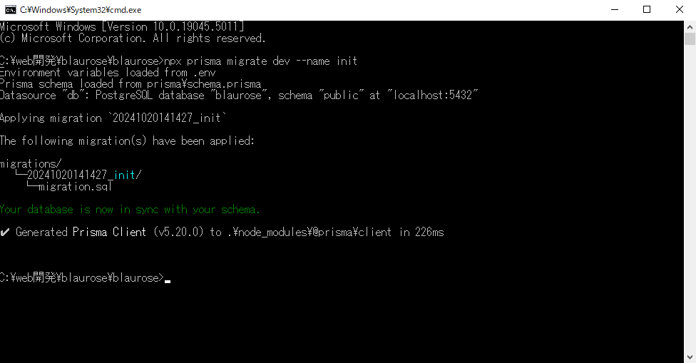

3 | スキーマを再読み込みして、テーブルが作成されていることを確認

CSVファイルのインポート
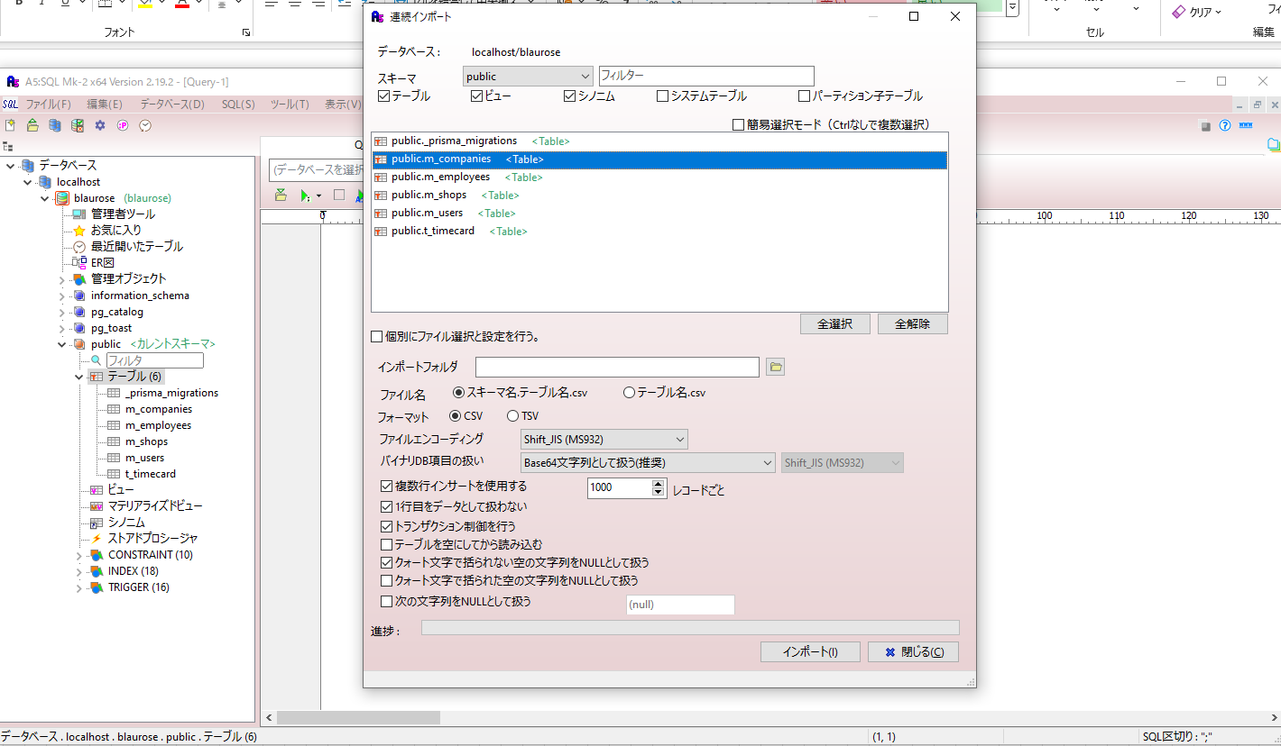
1

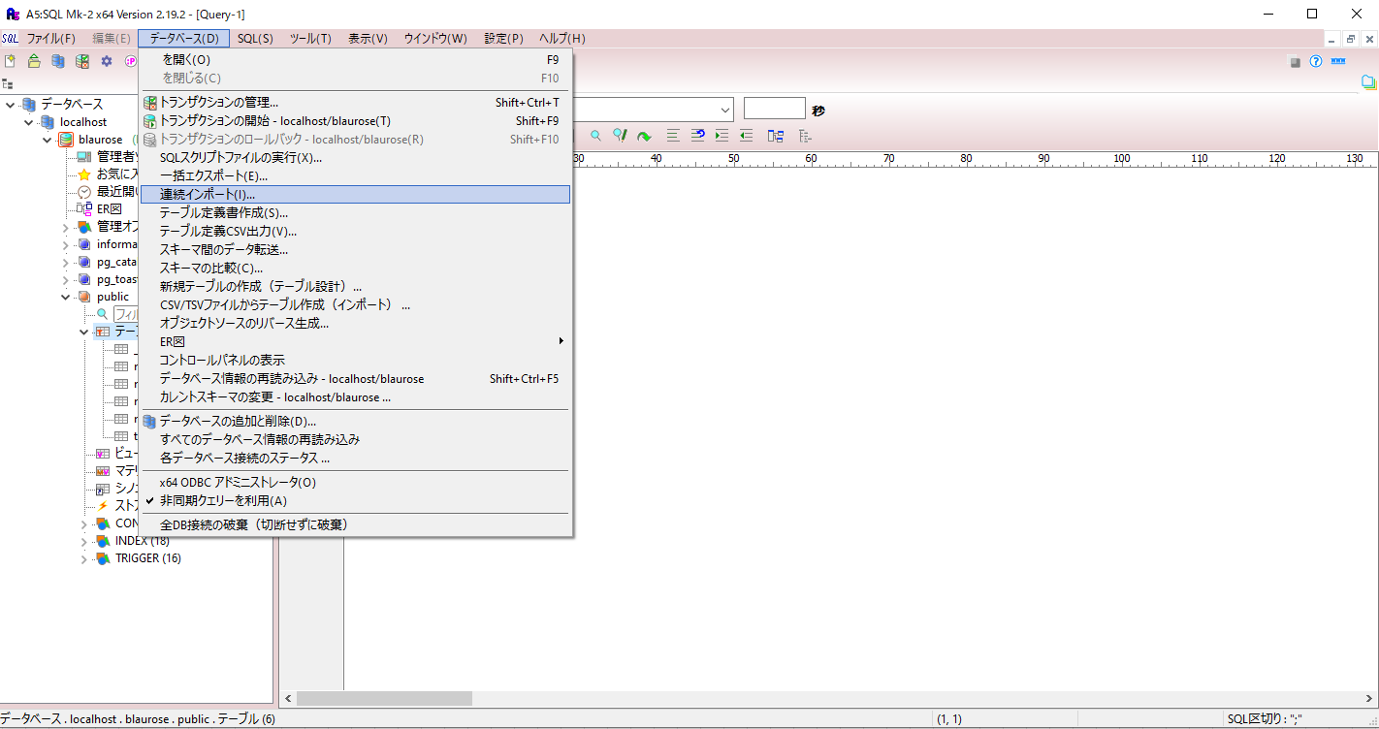

2 | リレーション（依存関係）を考慮して、１テーブル毎にインポートしていく
 | 例） 会社マスタ←店舗マスタという1:Nのリレーションについて、会社マスタからインポートする
 | csvファイルの配置場所：blaurose\testdata\csv

